Worksheet
 |  |  |  |  | 8 (812) 565 05 34 |  |  | sales@miniworks.ru
 |  |  |  |  | Чита |  |  | отдел продаж
 |  |  | Адрес |  |  |  |  | Режим работы
 |  |  | Санкт-Петербург, улица Маршала Новикова, 28Е |  |  |  |  | Пн – Пт: с 8:00 до 18:00
20СЧК
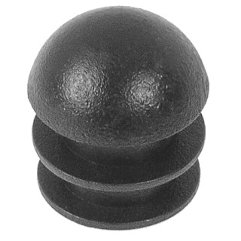 |  | 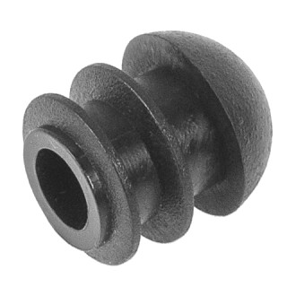 |  | 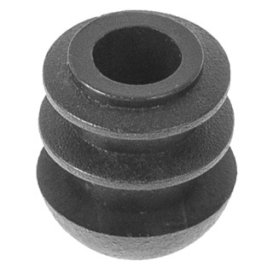 |  | 
Артикул |  | Цвет |  | от 10000 | от 5000 | от 1000 | от 500 | от 100 | розница | Наличие на 05.08.2026
20СЧК |  | черный |  | 4.80р. | 5.20р. | 5.50р. | 6.80р. | 7.50р. | 10.00р. | 28387
20СБК |  | белый |  | 5.76р. | 6.24р. | 6.60р. | 8.16р. | 9.00р. | 12.00р. | 8267
20ССК |  | серый |  | 5.76р. | 6.24р. | 6.60р. | 8.16р. | 9.00р. | 12.00р. | 20894
20МЧК |  | металлик |  | 5.76р. | 6.24р. | 6.60р. | 8.16р. | 9.00р. | 12.00р. | 86200
 | Все цены указаны в рублях и включают в себя НДС. Все цены указаны при условии 100% предоплаты и действительны в течение 5 дней. Все цены указаны при условии самовывоза продукции со склада в г. Чита (для иногородних клиентов доставка до склада ТК в г. Чита бесплатна). Все цены указаны за стандартный цвет для каждого вида изделия (изменение цвета на любой из предлагаемой палитры +20% к стоимости, изменение цвета на любой по системе RAL +50% к стоимости). О возможных сроках поставки заказного товара, необходимо уточнять заранее

